格式说明
界面划分 | 内容划分 | 内容描述 |  | 优先级 | 备注
通过项目的界面来划分 项目有多少界面 就要划分多少块内容 注意 零碎的小界面也算是界面 比如: 暂停, 团队展示, 胜利/失败界面等等 | 每个界面的内容划分通常是三块 注意: 类似暂停, 菜单, 胜利/失败这种 只有展示内容和直接跳转的 不需要写功能描述部分 | 对功能划分的详细描述 通常会根据优先级不同划分多行 展示内容和直接跳转 可以合并列 功能描述则需要根据功能名, 触发, 反馈来划分单元格 |  | 相同界面 不同优先级的功能 最好是划分不同行来描述 | 如何合并/拆分单元格 excel的合并/拆分单元格快捷键: 选中想要合并/拆分的单元格后 按顺序按下: alt->h->m->c 或者也可以直接点击开始页的合并选项
 | 展示内容 进入当前界面时 界面会展示哪些内容 包括但不限于: 按钮, 数据, 游戏地图绘制等等 | 展示内容 描述进入界面时 界面展示/绘制的内容 |  | 核心功能 必不可少的 程序的主体内容
 | 直接跳转 不需要额外判定 直接可以进入其他界面的跳转套装 比如菜单界面的 进入游戏/排行榜/团队介绍/退出游戏这类 注意: 类似登录功能这种 需要先判断才能跳转的 属于功能描述 | 直接跳转 描述用户进行某个选择时 会直接进入对应界面 |  | 非核心功能 没有不影响主体运行 但会显得程序不够合理 不够完善 比如: 菜单, 游戏说明等等
 | 功能描述 除了直接跳转外 界面所提供的其他功能 比如: 碰撞检测, 胜利判断, 排行榜翻页, 登录注册等等 | 功能描述-功能名 功能的名称: 比如蛇定时移动, 玩家修改方向, 发射子弹, 投掷骰子等等 | 功能描述-触发 什么情况下会触发这个功能: 触发通常分为两种情况 1. 玩家进行了某个操作, 比如按下某个键, 鼠标点击哪里等等 2. 游戏定时的触发, 比如贪吃蛇的定时移动, 俄罗斯方块的定时下落, 飞机大战的敌机生成/移动等等 | 拓展功能 程序的拓展功能 没有也不影响程序本身 但可以根据情况添加的功能 比如: 不同的游戏模式, 设置, 音效音量 排行榜 道具等等 | 如何添加/删除行 右键点击行号 选择插入/删除 excel快捷键 点击行号 按ctrl+shift+'+' | 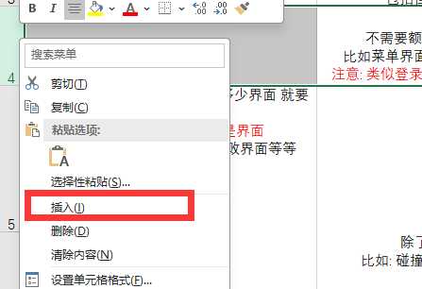
 |  |  | 功能描述-反馈 触发这个功能后, 程序会有哪些反馈 注意: 反馈要写全面, 比如登录成功和登录失败分别是什么情况, 贪吃蛇移动撞墙/蛇身, 吃到食物, 空地移动是什么情况
 |  | 通常会有多个功能 根据功能数量来建立多行 | 功能描述-触发
 |  |  | 功能描述-反馈

回到表格

